界面&功能
界面相关 |  |  |  | 功能规则

 | 功能入口

 | 主界面【当前为示例】
1
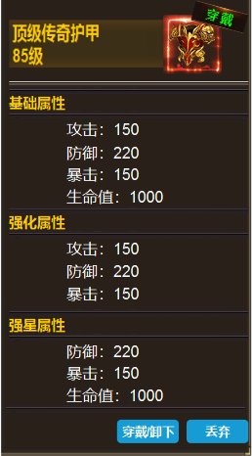

 |  | 1 | ICON框体，穿戴标记。 | 1 | 显示装备名称，穿戴等级，道具icon和穿戴标记。
 |  | 2 | 详情栏 |  | ▶ | 已穿戴的装备显示穿戴标记
 |  | 3 | 按钮 |  | ▶ | 装备不分男女和职业，全通用。没有强化和强星时，只显示基础属性。框体随着属性变化大小。
2
 |  |  |  | 2 | 详情栏
 |  |  |  |  | ▶ | 显示基础属性，强化属性和强星属性。
 |  |  |  | 3 | 按钮
 |  |  |  |  | ▶ | 穿戴在身上的显示卸下。
 |  |  |  |  | ▶ | 背包的显示穿戴和丢弃。

3

